IFERROR함수
소모품 구입현황
 |  |  |  |  | 단가표
날짜 | 품명 | 수량 | 단가 | 판매가격 | No. | 품명 | 단가
2019-04-05 | 포스트잇 |  | 3,000 |  | 1 | 포스트잇 | 3,000
 |  |  |  |  | 2 | 볼펜 | 1,000
 | 유리 테이프 |  |  |  | 3 | 유리테이프 | 1,500
 |  |  |  |  | 4 | 형광펜 | 3,000
 | 샤프심 |  | 1,500 |  | 5 | A4용지 | 8,000
 |  |  |  |  | 6 | 칼날 | 1,000
 |  |  |  |  | 7 | 샤프심 | 1,500
 | 볼펜 |  | 1,000
 |  |  |  |  | * VLOOKUP 함수에서 참조할 테이블 범위를 선택할 때는 반드시 '첫 열에 찾으려는 함수가 오도록 선택'해야 한다. |  |  | VLOOKUP(C4,$I$4:$J$10,2,FALSE)
X
O
 |  |  |  |  |  |  | 만약 이 '포스트잇'이라는 찾을 값에 대해 참조하려면 참조 테이블 범위를 선택할 때 '품명'이 첫 번째 열에 오도록 선택해야 한다는 것이다.
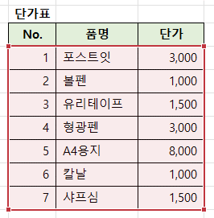
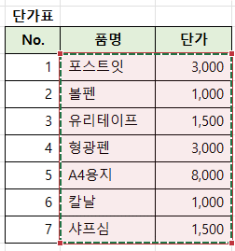

 | 형광펜 |  | 3,000

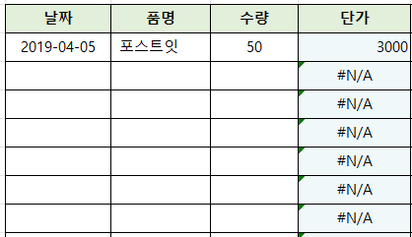
 |  |  |  |  | 한편, 단가를 채우기 핸들로 값을 채우니까 다음과 같은 에러가 떴다.
 |  |  |  |  | #N/A는 Not Available의 약자로, 특정 값을 찾을 수 없다는 걸 의미한다.

 |  |  |  |  | 이 #N/A가 보기 싫다면 IFERROR 함수를 이용한다.
 |  |  |  |  | IFERROR는 수식의 오류 메시지 대신 사용자가 지정한 값을 표시해준다.

 |  |  |  |  | IFERROR(VLOOKUP(C4, $I$4:$J$10 ,2, FALSE), "품명 입력")
 |  |  |  |  | IFERROR(VLOOKUP(C4, $I$4:$J$10 ,2, FALSE), 0)
 |  |  |  |  | 참고로, 현재 사용자 지정 서식은 #,### 으로 되어 있어서 값이 0이어도 셀에 값이 표시 안 되고 있다.

